Sheet1
订单号 | 名称 | 图片 | 颜色 | 尺码 | 数量 （个） | 单价 （USD/个） | 金额 | 交期 | 打样
PO1317 | QR标 TCT4503 Classic Long Sleeve Tee Tall | 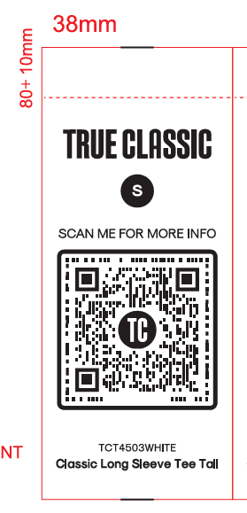 | TCT4503WHITE | S | 30 | ￥0.0350 | ￥1.0500 | 7/31送活力工厂 | 每个颜色，每个尺码给我20张
 |  |  |  | M | 50 | ￥0.0075 | ￥0.3750
 |  |  |  | L | 90 | ￥0.0075 | ￥0.6750
 |  |  |  | XL | 80 | ￥0.0075 | ￥0.6000
 |  |  |  | 2XL | 40 | ￥0.0075 | ￥0.3000
 |  |  |  | 3XL | 30 | ￥0.0075 | ￥0.2250
 |  |  | TCT4503NAVY | S | 30 | ￥0.0075 | ￥0.2250
 |  |  |  | M | 50 | ￥0.0075 | ￥0.3750
 |  |  |  | L | 90 | ￥0.0075 | ￥0.6750
 |  |  |  | XL | 80 | ￥0.0075 | ￥0.6000
 |  |  |  | 2XL | 50 | ￥0.0075 | ￥0.3750
 |  |  |  | 3XL | 30 | ￥0.0075 | ￥0.2250
 |  |  | TCT4503BLACK | S | 30 | ￥0.0075 | ￥0.2250
 |  |  |  | M | 60 | ￥0.0075 | ￥0.4500
 |  |  |  | L | 110 | ￥0.0075 | ￥0.8250
 |  |  |  | XL | 100 | ￥0.0075 | ￥0.7500
 |  |  |  | 2XL | 50 | ￥0.0075 | ￥0.3750
 |  |  |  | 3XL | 30 | ￥0.0075 | ￥0.2250
 | QR标 TCT4000 Classic Crew |  | TCT4000Carbon | XL | 300 | ￥0.0075 | ￥2.2500 | 7/31送活力工厂 | 每个颜色，每个尺码给我20张
 |  |  | TCT4000HLGY | XL | 300 | ￥0.0075 | ￥2.2500
 |  |  | TCT4000HGRY | XL | 330 | ￥0.0075 | ￥2.4750
 |  |  | TCT4000BLACK | 2XL | 60 | ￥0.0075 | ￥0.4500
 |  |  |  | 3XL | 1230 | ￥0.0075 | ￥9.2250
 | 洗标 #104-1317VC | 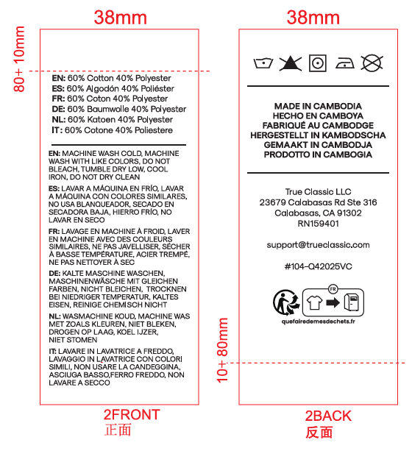 |  |  | 2720 | ￥0.0075 | ￥20.4000 | 7/31送活力工厂 | 给我30张
 |  |  |  |  | 5970 |  | ￥45.6000

